Sheet1
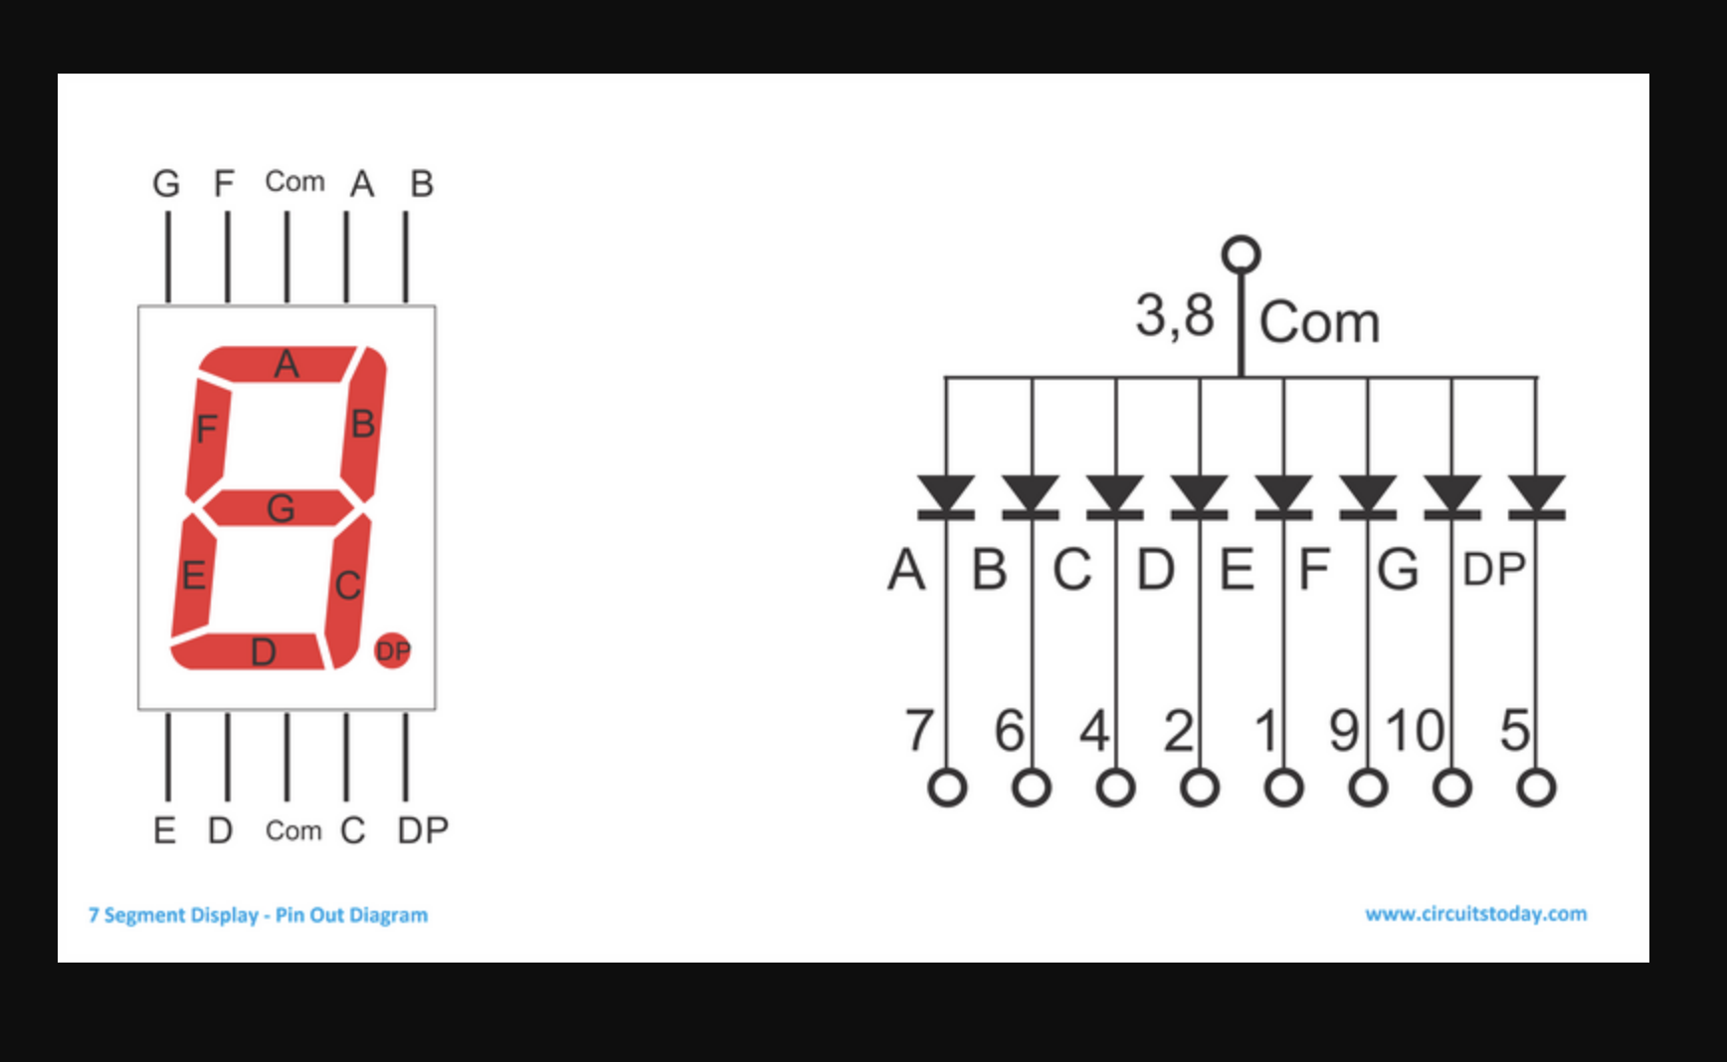
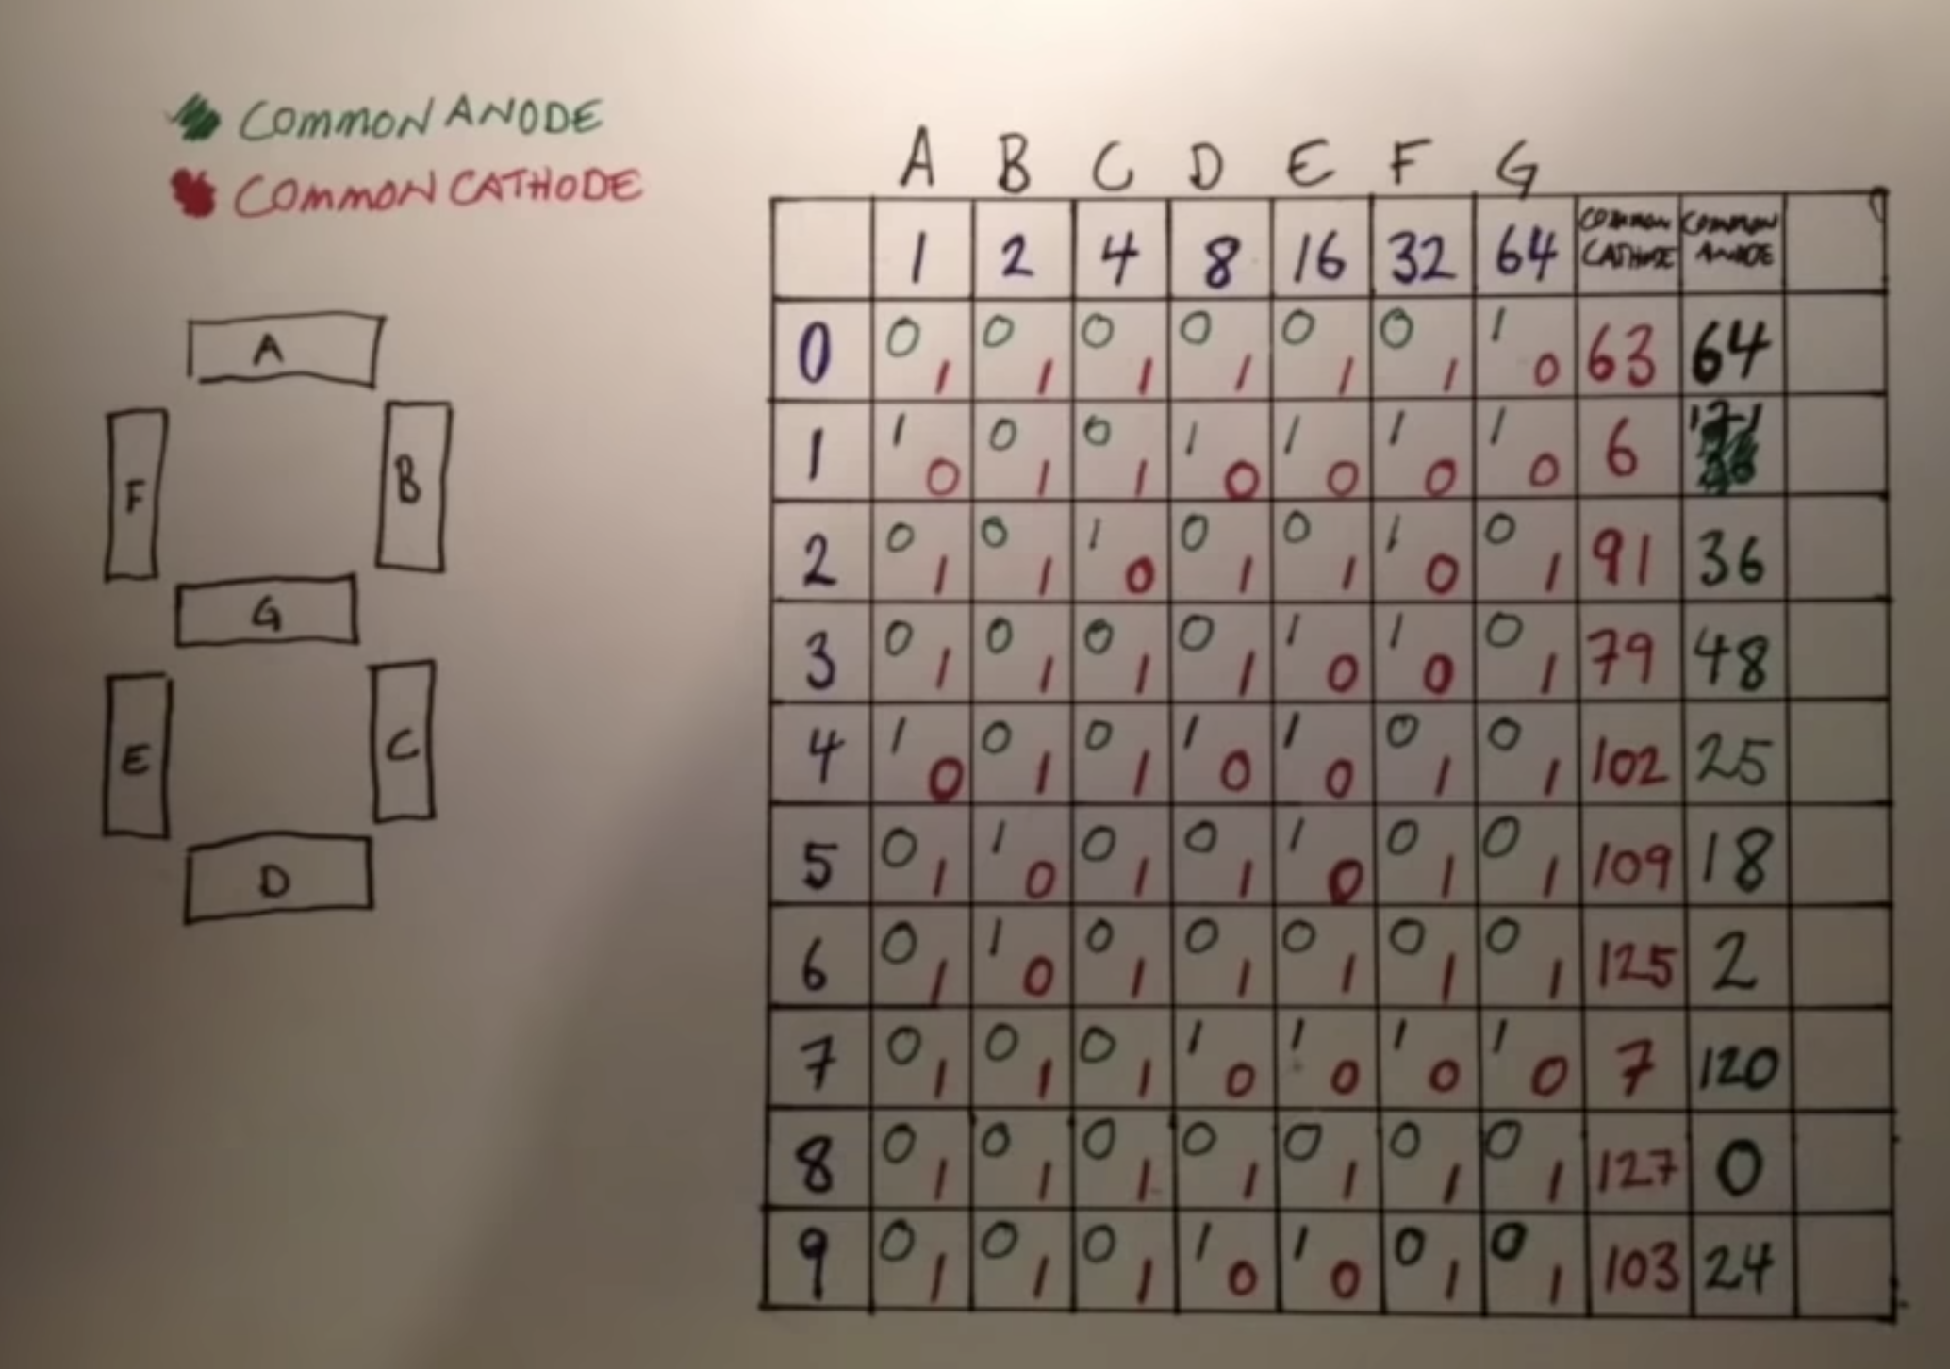
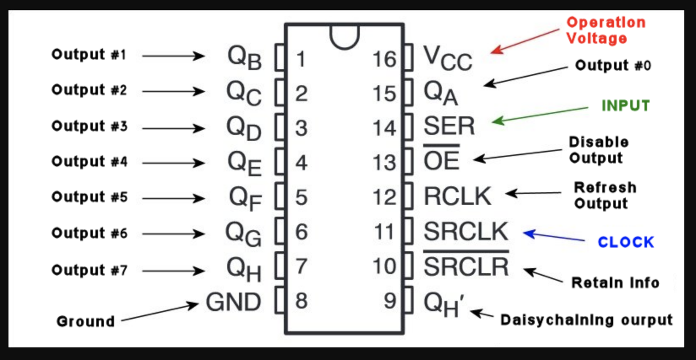
digit pins
A | Q0
B | Q1
C | Q2
D | Q3
E | Q4
F | Q5
G | Q6
H | Q7

